Revision History
업무기능분해도
업무기능분해도
BNK 중고차 판매/유통 사이트(모바일) |  |  |  |  | 상세설계서

개 정 이 력

버전 | 변경일 | 변경사유1 | 변경내용2 | 작성자 | 승인자
1.0 | 2017-05-22 | Initial Release | 최초작성 | 윤성원

SA_01내차팔기_차량정보등록
1. 화면 UI | 2. 초기표시

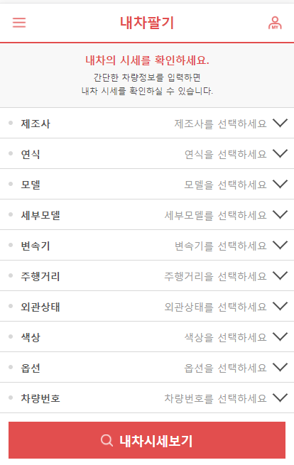
입력(선택)한 차량정보가 있을 경우, 안내문구 대신 설정값을 자동으로 표시한다.
 |  | 1) | 화면이동 경로
 |  |  | 공통

 |  | 2) | 초기표시

1
2
 |  | 3) 항목정의
 |  |  | No. | 항목명 | 대상 | 타입 / 길이 |  | 필수 | 기타
 |  |  | 1 | 제조사 | * [공통] 상세검색조건 참조 * 마이페이지 > 마이카 내차등록 참조 CoCodeManager.CAR_CODE_SEARCH_INFO를 이용하여 제조사 > 모델 > 세부모델 동작 select를 완성 | select
3
4
 |  |  | 2 | 연식 | 현재 연도 -10 ~ +1 까지의 연도를 select box로 표시 * 예) 현재연도가 2017년이면, 2007 ~ 2018 | select
6
5
 |  |  | 3 | 모델 | * [공통] 상세검색조건 참조 선택한 제조사의 모델 목록을 select Item으로 표시 CoCodeManager.CAR_CODE_SEARCH_INFO | select
7
8
 |  |  | 4 | 세부모델 | * [공통] 상세검색조건 참조 선택한 제조사 > 모델의 세부모델을 select Item으로 표시 * 선택한 세무모델의 코드로 (차량코드 10자리) 차량특정 CAR_MST.CAR_FULL_CODE | select
 |  |  | 5 | 변속기 | CAR_MST.CAR_MISSION | select |  |  | 공통코드: 104
9
 |  |  | 6 | 주행거리 | CAR_MST.USE_KM | TEXT |  |  | 숫자만 입력가능 입력 자리수에 따라 자동으로 3자리 콤마처리
 |  |  | 7 | 외관상태 | CAR_MST.SURFACE_STATE | select |  |  | 공통코드: 202
10
 |  |  | 8 | 색상 | CAR_MST.CAR_COLOR | select |  |  | 공통코드 : 105
11
 |  |  | 9 | 옵션 | CAR_OPTION.CAR_SEQ CAR_OPTION.OPTION_CD | check
 |  |  | 10 | 차량번호 | CAR_MST.CAR_PLATE_NUM | TEXT |  |  | 번호판 유효성검사
 |  |  | 11
 |  |  | 12
 |  |  | 13
 |  |  | 14
 |  |  | 15
 |  |  | 16
 |  |  | 17
 |  |  | 18
 |  |  | 19
 |  |  | 20
 |  |  | 21
 |  |  | 22
 |  |  | 23
 |  |  | 24
 |  |  | 25
 |  |  | 26
 |  |  | 27
 |  |  | 28
 |  |  | 29
 |  |  | 30

 |  |  | ▶ Combo Box 참고

 |  | 4) | 동작설명

 |  |  | ★Validation Check
 |  |  | NO | 항목명 | 형식 |  | 메시지

SA_01내차팔기_시세보기
1. 화면 UI | 2. 초기표시

 |  | 1) | 화면이동 경로
 |  |  | 공통
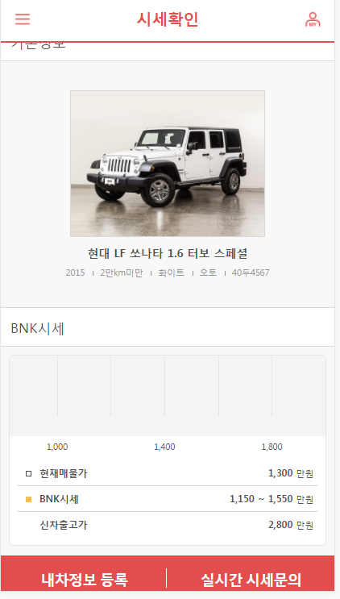

 |  | 2) | 초기표시

대표이미지 삭제

1
 |  | 3) 항목정의
 |  |  | No. |  | 항목명 | 대상 | 타입 / 길이 |  | 필수 | 기타
 |  |  | 1 |  | 대표이미지 |  | image |  |  | 확인필요
 |  |  | 2 |  | 차량명 | * 차량정보 공통모듈 제조사 + 상세모딜 + 등급 | label
3
2
 |  |  | 3 |  | 차량기본정보 | 연식 | 주행거리 | 색상 | 변속기 | 차량번호 | label
4
 |  |  | 4 |  | BNK시세 그래프 | * 공통모듈 * 매물상세 참고 | chart |  |  | * BNK 시세(기준가격) 확인 필요
 |  |  | 5 |  | 현재매물가 | * 일단 0 만원으로 표시 (삭제될 가능성 있음) | label |  |  | * 아직 입력전이기 때문에 0원으로 표시한다.
 |  |  | 6 |  | BNK시세 | SNC DB의 fucn 호출 (6월 12일 이후 제공 예정) | TEXT |  |  | * BNK 시세(기준가격) 확인 필요
 |  |  | 7 |  | 신차출고가 | SNC DB의 fucn 호출 (6월 12일 이후 제공 예정) |  |  |  | 확인필요
 |  |  | 8 |  | 내차정보 등록 |  | btn
5
 |  |  | 9 |  | 실시간 시세문의 |  | btn |  |  | 로그인 사용자가 딜러인 경우 미표시
6
 |  |  | 10
 |  |  | 11
7
 |  |  | 12
 |  |  | 13
실시간 시세문의 삭제
 |  |  | 14
8
9
 |  |  | 15
 |  |  | 16
 |  |  | 17
 |  |  | 18
 |  |  | 19
 |  |  | 20
 |  |  | 21
 |  |  | 22
 |  |  | 23
 |  |  | 24
 |  |  | 25
 |  |  | 26
 |  |  | 27
 |  |  | 28
 |  |  | 29
 |  |  | 30

 |  |  | ▶ Combo Box 참고

 |  | 4) | 동작설명
 |  |  | 1. 내차정보 등록
 |  |  |  | 1-1. 로그인 여부 체크
 |  |  |  |  | 미 로그인 상태인 경우, "로그인이 하시겠습니까?" confirm

 |  |  |  | 1-2. 로그인사용자가 딜러인 경우
 |  |  |  |  | 딜러의 마이카 > 매물등록 (팝업) 화면으로 이동
 |  |  |  |  | 입력한 기본정보가 초기값을 표시되어야함

 |  |  |  | 1-3. 로그인 사용자가 일반 사용자인 경우
 |  |  |  |  | 딜러의 마이카 > 내차등록 (팝업) 화면으로 이동
 |  |  |  |  | 입력한 기본정보가 초기값을 표시되어야함

 |  |  | ★Validation Check
 |  |  | NO |  | 항목명 | 형식 |  | 메시지

SA_03내차팔기_내차등록
1. 화면 UI | 2. 초기표시
삭제
마이카의 내차등록화면으로 이동하는 것으로 변경됨
(기 입력한 기본정보가 초기값으로 표시되어야함)
 |  | 1) | 화면이동 경로
 |  |  | 공통
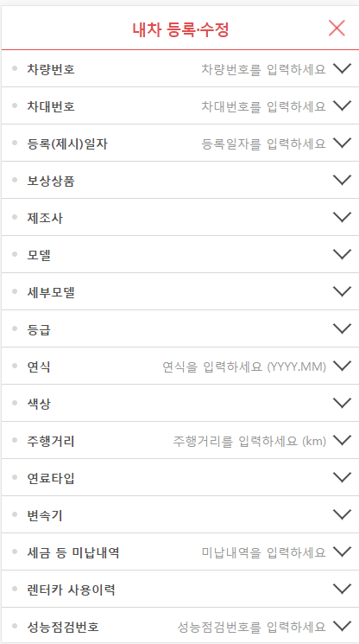
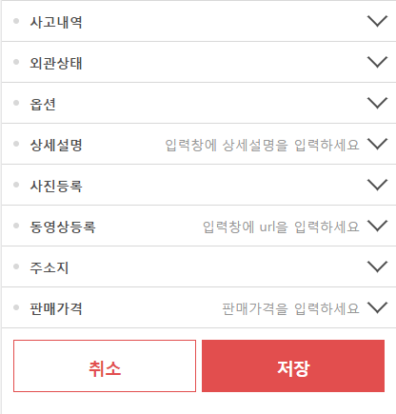

 |  | 2) | 초기표시
1
 |  |  | 내차팔기 > 차량정보 등록 화면에서 입력한 내용을 매핑하여 초기표시한다.

2
3
4
 |  | 3) 항목정의
 |  |  | No. | 항목명 | 대상 | 타입 / 길이 |  | 필수 | 기타
 |  |  | 1 | 차량번호 | 딜러 : CAR_MST.CAR_PLATE_NUM 일반 : MYCAR_MST.CAR_PLATE_NUM | text |  | ○
 |  |  | 2 | 차대번호 | 딜러 : CAR_MST.CAR_FRAME_NUM 일반 : MYCAR_MST.CAR_FRAME_NUM |  |  | ○
 |  |  | 3 | 등록(제시)일자 | 딜러 : CAR_MST.APPLY_DAY 일반 : MYCAR_MST.APPLY_DAY
 |  |  | 4 | 보상상품 | 딜러만 헛걸음 : CAR_MST.CAR_GUAR_FRUITLESS_YN 환불 : CAR_MST.CAR_GUAR_REFUND_YN 보장기간 : CAR_MST.CAR_GUAR_TERM_YN 무상점검 : CAR_MST.CAR_GUAR_CHECK_YN
 |  |  | 5 | 제조사
 |  |  | 6 | 모델
 |  |  | 7 | 세부모델
5
 |  |  | 8 | 등급 | 딜러 : CAR_MST.CAR_FULL_CODE 일반 : MYCAR_MST.CAR_FULL_CODE
6
7
 |  |  | 9 | 연식
 |  |  | 10 | 색상 | 딜러 : CAR_MST.CAR_COLOR 일반 : MYCAR_MST.CAR_COLOR
8
9
 |  |  | 11 | 주행거리 | USE_KM
 |  |  | 12 | 연료타입 | CAR_FUEL
 |  |  | 13 | 변속기 | CAR_MISSION
 |  |  | 14 | 세금 등 미납내역 | UNPAID_TAX
 |  |  | 15 | 렌터카 사용이력 | RENT_YN
 |  |  | 16 | 성능점검번호 | * 딜러만 CAR_MST.CAR_CHECK_NO
 |  |  | 17 | 사고내역
 |  |  | 18 | 외관상태
 |  |  | 19 | 옵션
 |  |  | 20 | 상세설명
 |  |  | 21 | 사진등록
 |  |  | 22 | 동영상등록
 |  |  | 23 | 주소지
 |  |  | 24 | 판매가격
 |  |  | 25
 |  |  | 26
 |  |  | 27
 |  |  | 28
 |  |  | 29
 |  |  | 30

 |  |  | ▶ Combo Box 참고

 |  |  | ★Validation Check
 |  |  | NO | 항목명 | 형식 |  | 메시지

